Sheet1
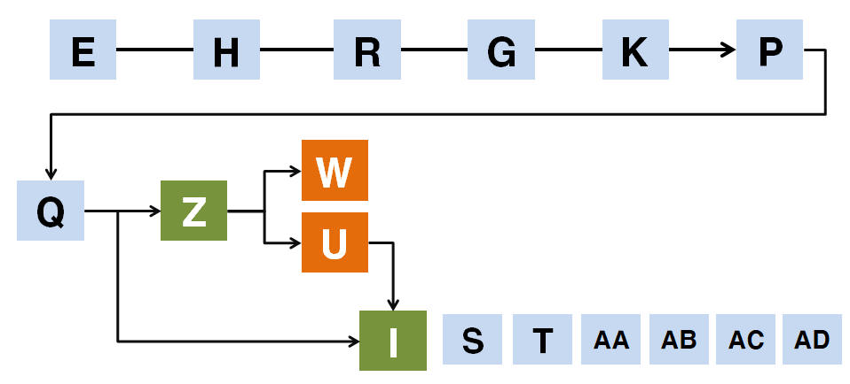
scene_id | event_id | id | name | text |  | sound | image
0 | 0 | 1 | 독백 | 덥고 습한 공기로 가득찬 지하에서 탄을 캐니\n영락없이 숨이 막혀온다. | E |  | 탄광배경
0 | 0 | 2 | 독백 | 당장이라도 숨이 막혀 쓰러질 것 같지만,\n잠깐의 쉼조차 우리에게는 사치다.
0 | 0 | 3 | 독백 | 탄을 캐는 속도가 더뎌지면,\n가차 없이 채찍이 날아든다.
0 | 0 | 4 | 독백 | 목이 타들어가는 것만 같다. |  |  | 뿌연 스프라이트
0 | 0 | 5 | 독백 | 얼마 없는 물이지만 더 이상 참을 수\n없을 것 같아 물통을 찾았다.
0 | 0 | 6 | 독백 | …
0 | 0 | 7 | 독백 | 없다.
0 | 0 | 8 | 독백 | 사방을 뒤져봐도 내 물통은 보이지 않는다.
0 | 0 | 9 | 독백 | 당황하고 있을 재\n아까 물통을 뺏긴 게 생각이 났다.
0 | 0 | 10 | 나 | 아..!
0 | 0 | 11 | 독백 | 손에 쥐고 있던 물통을 빼앗겼다.
0 | 0 | 12 | ??? | 오, 고마워.\n안 그래도 물이 부족할 것 같았는데. |  |  | 일본인 갱부(쉐도우)
0 | 0 | 13 | 독백 | 우리 조에서는 보지 못한 얼굴이다.
0 | 0 | 14 | 독백 | 일본어를 하는 것으로 보아 일본인 갱부인 것 같다.
0 | 0 | 15 | 독백 | 전에 목포 사는 사람이 일본인 갱부에게 밥을 뺏겼다며, 조심하라 했던 게 생각난다.
0 | 0 | 16 | 일본인 갱부 | 물 아깝게 이등 국민 주제에 이런 물을 마시다니… |  |  | 일본인 갱부
0 | 0 | 17 | 일본인 갱부 | 조센징은 저기 탄광에 흐르는 물이나 마시지? |  |  | 일본인 갱부
0 | 0 | 18 | 일본인 갱부 | 왜, 원래 저런 물 마시고 살던 거…. 아닌가? |  |  | 일본인 갱부
0 | 1 | 19 | 선택 | 1. 일본인 갱부의 뺨을 치며 물병을 다시 뺏어온다. |  |  | 일본인 갱부
0 | 2 | 20 | 선택 | 2. 어쩔 수 없다. 정말 갱에 흐르는 지하수를 마신다. |  |  | 일본인 갱부
0 | 3 | 21 | 선택 | 3. 소란피우고 싶지 않다. 포기하고 그냥 지나친다. |  |  | 일본인 갱부
0 | 1 | 22 | 독백 | 물을 뺏어간 것으로 모자라 우리나라를 모욕한다.
0 | 1 | 23 | 독백 | 듣고 있자니 참을 수 없다.
0 | 1 | 24 | 나 | 지랄하네. 입만 살아서는
0 | 1 | 25 | 나 | 왜놈 주제에 남의 나라 빼앗은 게 뭐 그리 자랑이라고
0 | 1 | 26 | 독백 | 힘을 주어 뺨을 갈기고 놈의 손에 들린 내 물통을 다시 가져왔다.
0 | 1 | 27 | 일본인 갱부 | 빌어먹을 조센징이…! |  |  | 일본인 갱부
0 | 1 | 28 | 독백 | 일본인 갱부가 욕을 짓거리며 달려든다.
0 | 1 | 29 | 독백 | 주변이 조용해졌다.
0 | 1 | 30 | 독백 | 일본에서 조선인이 일본인을 때리는 것은 말도 안 되는 일이었다.
0 | 1 | 31 | 독백 | 동료들도 내가 조용히 참고 넘어갔을 것이라 생각했던 것 같다.
0 | 1 | 32 | 독백 | 놈이 인정사정없이 나를 때렸다.
0 | 1 | 33 | 독백 | 화가 치밀어오르지만, 나이도 어리고 잘 먹지도 못한 내가 놈을 이길 리 만무했다.
0 | 1 | 34 | 독백 | 몇 대 쳐보지도 못하고, 일방적으로 맞기만 하였다.
0 | 1 | 35 | [SYSTEM] | 일본인 갱부의 폭행으로 생명력이 감소하였습니다.
0 | 1 | 36 | 사키야마 | 뭐하는 짓들이야! |  |  | 사키야마(쉐도우)
0 | 1 | 37 | 독백 | 소란을 듣고 갱부들을 감독하던 사키야마가 다가왔다.
0 | 1 | 38 | 일본인 갱부 | 아오, 재수가 없으려니까… |  |  | 일본인 갱부
0 | 1 | 39 | 사키야마 | 후미토모, 이게 무슨 소란이지?! |  |  | 사키야마 | 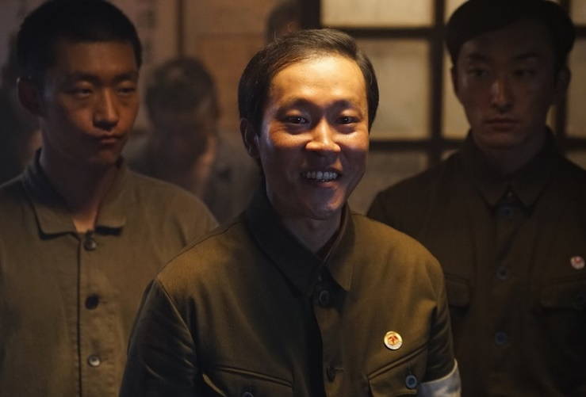
0 | 1 | 40 | 독백 | 놈의 이름이 후미토모인가 보다.
0 | 1 | 41 | 후미토모 | 저 놈이 감히 대일본제국을 모욕했습니다! |  |  | 일본인 갱부
0 | 1 | 42 | 독백 | 놈이 내게 잘못을 전부 뒤집어 씌우려고 한다.
0 | 1 | 43 | 독백 | 먼저 내 물을 뺏고 조선을 모욕했으면서..
0 | 1 | 44 | 사키야마 | 뭐?! 감히 대일본제국을 욕했다니, 겁대가리를 상실했구나! |  |  | 일본인 갱부
0 | 1 | 45 | 나 | 아… 아닙니다! 물통을 빼앗겨 달라했을 뿐입니다!!
0 | 1 | 46 | 독백 | 사키야마의 심기를 뒤틀리게 했다.
0 | 1 | 47 | 독백 | 노무사무소로 끌려가 맞지 않기 위해서는 아니라고, 죄송하다고 해야만 했다.
0 | 1 | 48 | 독백 | 사키야마의 허리춤에 채워진 일본도에 지레 겁이 났다. |  |  | 날카로운 일본도 | 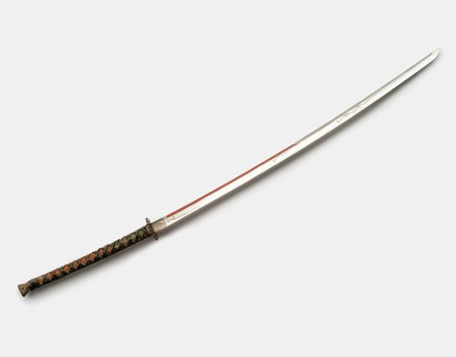
0 | 1 | 49 | 사키야마 | …그래? |  |  | 사키야마
0 | 1 | 50 | 사키야마 | 그럼, 네놈의 충성도는 조회 때 확인하도록 하지. |  |  | 사키야마
0 | 1 | 51 | 사키야마 | 감히 대일본제국에 대해 반기를 드는 게 아닌지, 똑똑히 확인하겠어. |  |  | 사키야마
0 | 1 | 52 | 사키야마 | 그래도, 소란에 대한 책임은 져야지. |  |  | 사키야마
0 | 1 | 53 | 나 | …
0 | 1 | 54 | 독백 | 무슨 말을 하려고 하는 걸까.
0 | 1 | 55 | 독백 | 어떤 일이 닥칠지 몰라 몸이 굳었다.
0 | 1 | 56 | 사키야마 | 오늘 네가 먹을 밥은 없다. |  |  | 사키야마
0 | 1 | 57 | 나 | …!
0 | 1 | 58 | 사키야마 | 일본인과 싸움을 벌인 것, 또 작업장을 시끄럽게 한 것에 대해 반성하도록. |  |  | 사키야마
0 | 1 | 59 | 독백 | 아, 망했다.
0 | 1 | 60 | 독백 | 가뜩이나 주어지는 밥도 적어 매일 그날의 식량으로 하루를 연명하는 처지인데, 밥을 뺏겼다.
0 | 1 | 61 | 독백 | 이젠 정말 피골이 상접할 지경이다.
0 | 1 | 62 | 독백 | 맞은 곳은 아프고, 배는 고프고, 기운은 없고…
0 | 1 | 63 | 독백 | 최악의 상태지만 탄을 캐지 못한다 하면 관리사무소로 끌려갈 것이기에 조용히 일어났다.
0 | 1 | 64 | 독백 | 반면 후미토모는 나를 피떡이 되도록 때렸음에도 아무런 벌도 받지 않았다.
0 | 1 | 65 | 독백 | 채탄장으로 향하면서도 꼴 좋다는 듯 나를 비웃는다.
0 | 1 | 66 | 독백 | 그 모습을 보고 있자니 정말 나라를 잃은 게 꼭 죄인 것처럼 느껴진다. |  |  | 검은 화면
0 | 1 | 67 | 독백 | 억울하고 서럽고, 표현못할 감정들이 두 눈 가득 차오른다. |  |  | 검은 화면
0 | 1 | 68 | [SYSTEM] | 하루 치 식량을 빼앗겨 생명력이 감소하였습니다.
0 | 1 | 69 | [SYSTEM] | 조선인에 대한 차별과 그 회의감으로 인해 정신력이 감소하였습니다.
0 | 2 | 70 | 독백 | 괜한 시비에 걸린 것 같다.
0 | 2 | 71 | 독백 | 순순히 물병을 돌려주지는 않을 것 같다.
0 | 2 | 72 | 독백 | 놈의 심기가 뒤틀리지 않게 눈 앞에서 갱에 흐르는 물을 마셨다. |  |  | 더러운 물 | 
0 | 2 | 73 | 나 | 웩, 으으…
0 | 2 | 74 | 일본인 갱부 | 풉, 크으. 잘 마신다! |  |  | 일본인 갱부 | 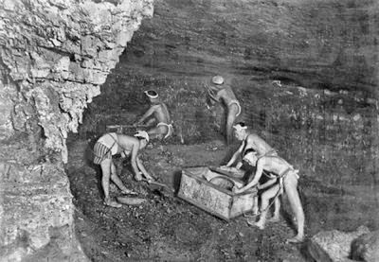
0 | 2 | 75 | 일본인 갱부 | 어때, 고향의 맛이 나나? |  |  | 일본인 갱부
0 | 2 | 76 | 독백 | 갱 내에서는 볼 일을 볼 수 있는 곳이 없어 아무 데나 눈다.
0 | 2 | 77 | 독백 | 즉, 이 물은 땀, 대변 등 온갖 배설물과 분비물이 섞인 물이란 것이다.
0 | 2 | 78 | 독백 | 물에서는 악취가 진동했고, 입에 담자 헛구역질이 났다.
0 | 2 | 79 | 독백 | 물이라고 칭할 수조차 없는 맛이다.
0 | 2 | 80 | 독백 | 더구나 이곳이 해저인 지라 물에 염분이 있어, 오히려 갈증이 더해졌다.
0 | 2 | 81 | 일본인 갱부 | 앞으로도 그렇게 똥물이나 마셔, 잘 어울리네. |  |  | 일본인 갱부
0 | 2 | 82 | 일본인 갱부 | 네 물은... 내가 잘 마셔줄게. |  |  | 일본인 갱부
0 | 2 | 83 | 나 | …
0 | 2 | 84 | 독백 | 결국 아무 본전도 없이 물통을 빼앗겼다.
0 | 2 | 85 | 독백 | 아, 놈이 더 이상 시비를 걸지 않았으니 다행인 건가.
0 | 2 | 86 | 독백 | 어째서 저런 말을 들어야 하는 지, 억울하고 서러웠다.
0 | 2 | 87 | 독백 | 무엇보다 저런 말을 듣고도 아무 말 못하는 내 처지가 너무 안쓰럽고, 화가 났다.
0 | 2 | 88 | 독백 | 슬프고, 분하고, 치욕스럽다. |  |  | 검은 화면
0 | 2 | 89 | [SYSTEM] | 이루 말할 수 없는 물맛과 일본인 갱부의 조롱으로 정신력이 감소하였습니다.
0 | 3 | 90 | 독백 | 아…
0 | 3 | 91 | 독백 | 놈의 시비에 대꾸를 해봤자 아무 소용 없다는 걸 알았다.
0 | 3 | 92 | 독백 | 소란 피워봤자, 혼나는 것은 나일 것이다.
0 | 3 | 93 | 독백 | 애초에 마시겠다고 뺏어간 물을 말한다고 돌려줄 리도 없을 것이고.
0 | 3 | 94 | 나 | …
0 | 3 | 95 | 독백 | 아무런 대꾸 없이 그냥 옆을 지나갔다. |  |  | 검은 화면
0 | 3 | 96 | 독백 | 더 이상 놈이 내게 시비 걸지 않기만을 바랄 뿐이다. |  |  | 검은 화면
0 | 3 | 97 | 일본인 갱부 | 어이, 어디 가. |  |  | 일본인 갱부
0 | 3 | 98 | 독백 | 아…
0 | 3 | 99 | 일본인 갱부 | 지금 내 말 무시해? |  |  | 일본인 갱부
0 | 3 | 100 | 독백 | 조용히 지나가기는 글른 것 같다.
0 | 3 | 101 | 일본인 갱부 | 조센징 주제에 건방지게… |  |  | 일본인 갱부
0 | 3 | 102 | 독백 | 결국 몇 발자국 내딛지 못하고 머리채가 잡혔다.
0 | 3 | 103 | 독백 | 물통을 포기하고 조용히 지나가려 했는데, 무시했다는 이유로 더 맞을 것 같다.
0 | 3 | 104 | 나 | …
0 | 3 | 105 | 독백 | 대답없는 내 모습에 짜증이 난 것인지 나를 사정없이 때렸다.
0 | 3 | 106 | 독백 | 같이 때릴 만한 깡은 없기에, 맞고만 있었다. |  |  | 검붉은 화면
0 | 3 | 107 | 독백 | 물은 물대로 빼앗기고, 시비는 시비대로 걸렸다. |  |  | 검은 화면
0 | 3 | 108 | [SYSTEM] | 일본인 갱부에게 된통 맞아 생명력이 감소하였습니다.
0 | 0 | 109 | 나 | …! | H |  | 검은 화면 / 배경은 좁은 갱 안
0 | 0 | 110 | ??? | …! |  |  | 검은 화면
0 | 0 | 111 | 독백 | 반대편 작업장에서 인영이 보인다. |  |  | 중국인 노동자(흐린, 쉐도우) | 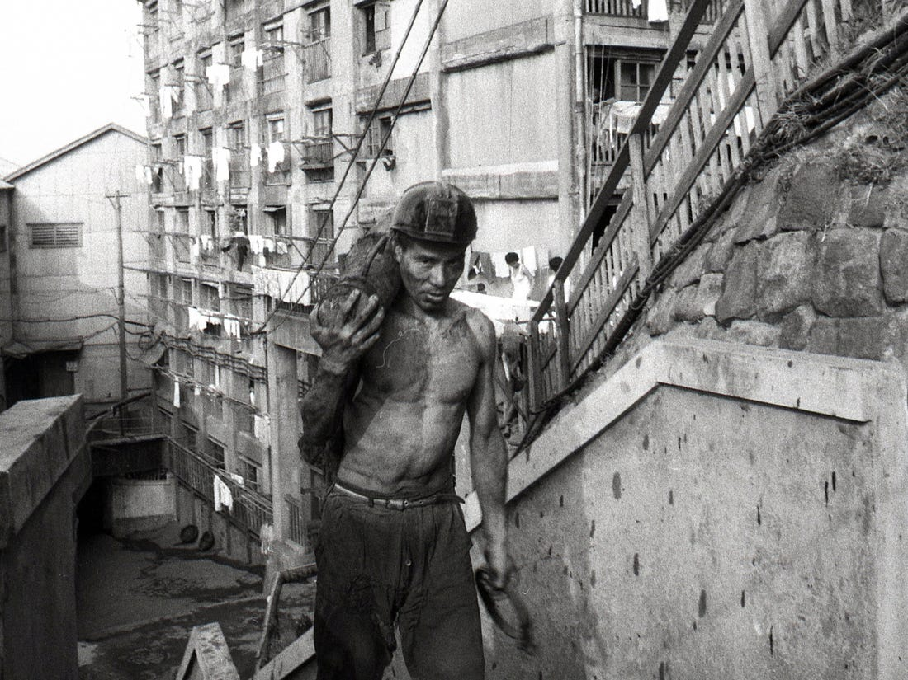
0 | 0 | 112 | 독백 | 초면인 것으로 보아, 중국인 인 것 같다. |  |  | 중국인 노동자(쉐도우) | 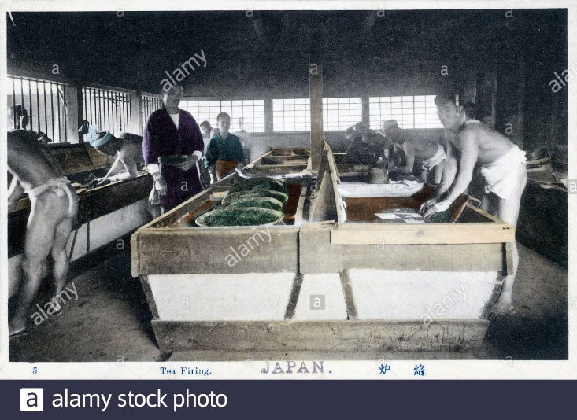
0 | 0 | 113 | 독백 | 중국인과 조선인은 숙소부터 작업장까지 철저하게 구분되어 있다. |  |  | 중국인 노동자(쉐도우) | 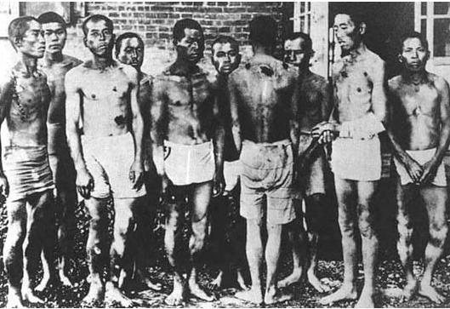
0 | 0 | 114 | 독백 | 동료들 말로는, 일본이 중국인과 조선인의 연대를 두려워하기 때문이라고 한다. |  |  | 중국인 노동자(쉐도우)
0 | 0 | 115 | 독백 | 같은 이등국민이지만, 중국인들은 우리보다도 심한 취급을 당한다고 들었다. |  |  | 중국인 노동자(쉐도우)
0 | 0 | 116 | 독백 | 앞에 있는 이들을 보니, 피골이 상접할 것 같이 마른 모습이다. |  |  | 중국인 노동자(쉐도우)
0 | 0 | 117 | 중국인 | 앞에 있는 중국인이 갱 벽에 어디서 왔냐고 써내려간다. |  | writing-2.mp3 | 갱 벽
0 | 4 | 118 | 선택 | 1. 무슨 사연인지는 모르겠지만 나 또한 글을 적어 답한다. |  |  | 갱 벽
0 | 5 | 119 | 선택 | 2. 왜 말을 안 하지. 왜 그러냐고 묻는다. |  |  | 갱 벽
0 | 4 | 120 | 독백 | 중국인과 필담으로 이야기를 나누었다.
0 | 4 | 121 | 독백 | 그는 산둥성에서 왔다고 했다.
0 | 4 | 122 | 독백 | 포로로 끌려 온 것인 줄 알았는데, 농사를 짓다 잡혀왔다고 한다.
0 | 4 | 123 | 독백 | 하시마에서의 생활에 대해서는 묻지 않았다.
0 | 4 | 124 | 독백 | 일본인들조차 탈출하는 이곳에서 이등국민으로 잘 지내는 건 불가능하다.
0 | 4 | 125 | 독백 | 뱃가죽이 등에 붙어 금방이라도 쓰러질 것 같은 그의 몰골도 한몫했다.
0 | 5 | 126 | 독백 | 중국인이 놀란 표정을 짓는다. |  |  | 광부(검붉은 효과)
0 | 5 | 127 | 독백 | 잘 안 들리는 건가 싶어 다시 말을 걸었다.
0 | 5 | 128 | 독백 | 그러자 내 입을 막으며 급히 주변을 살핀다.
0 | 5 | 129 | 독백 | 손에 묻어있던 탄가루를 마셨는지 목이 아파왔다.
0 | 5 | 130 | 독백 | 뭐하는 거냐며 손을 떼어내고 소리를 쳤다.
0 | 5 | 131 | 독백 | 이제는 중국인의 얼굴이 사색이 된다. |  |  | 광부(명도 낮춘)
0 | 5 | 132 | 독백 | 이상함을 감지하고 그의 시선을 따라 뒤를 돌아보았다. |  | footsteps-2.mp3
0 | 5 | 133 | 나 | 악!!! |  |  | 손전등 빛
0 | 5 | 134 | 사키야마 | 여기서 지금 다들 뭐하는 거지? |  |  | 사키야마(쉐도우)
0 | 5 | 135 | 사키야마 | 하라는 일은 안 하고, 농땡이를 피워?!
0 | 5 | 136 | 사키야마 | 이래서 할당량은 채울 수 있겠어?!
0 | 5 | 137 | 사키야마 | 불쌍해서 좀 봐주려 했더니 살 맛 나는지 농땡이나 피우고 말이야.
0 | 5 | 138 | 사키야마 | 너희는 오늘 밥 없다.
0 | 5 | 139 | 나 | …!
0 | 5 | 140 | 사키야마 | 삽도 내팽겨치고 모여 불순한 모의나 했으니, 밥 먹을 자격도 없어.
0 | 5 | 141 | 독백 | 사키야마가 우리를 발견하고 이곳으로 왔다. |  |  | 사키야마(쉐도우 제거)
0 | 5 | 142 | 독백 | 중국인이 아까부터 걱정했던 상황이 이 상황이었을 듯 하다.
0 | 5 | 143 | 독백 | 사키야마가 소리를 듣고 이곳으로 올 것이라는 생각은 하지 못했다.
0 | 5 | 144 | 독백 | 크지 않은 소리였는데, 재수가 없어 이쪽으로 오던 사키야마에게 걸린 것이다.
0 | 5 | 145 | 독백 | 밥을 먹지 못하게 되었다. |  |  | 콩깻묵 사진 | 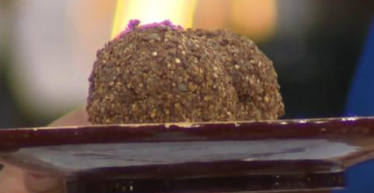
0 | 5 | 146 | 독백 | 안 그래도 뱃가죽이 등에 붙게 생겼는데, 오늘은 아예 배를 곯을 판이다.
0 | 5 | 147 | 독백 | 중국인들과 동료들의 원망 섞인 눈초리가 느껴진다. |  |  | 모여있는 노동자들
0 | 5 | 148 | 독백 | 눈치 볼 여유도 없이 몽둥이로 맞은 몸이 아려왔다.
0 | 5 | 149 | 독백 | 지독한 배고픔에 서럽지만, 오늘은 정신을 한 시도 놓지 말아야 할 것이다.
0 | 5 | 150 | 독백 | 아파서 일을 할 수 없게 된다면 몽둥이질은 고사하고 내일 밥도 반이 될 것이다.
0 | 5 | 151 | [SYSTEM] | 극심한 허기로 생명력이 감소하였습니다.
0 | 4 | 152 | 독백 | 훈도시 한 장만 걸치고 있는 중국인의 몸을 보니 우리보다도 더 빼빼 말랐다. |  |  | 심하게 마른 아이
0 | 4 | 153 | 독백 | 금방이라도 쓰러질 것만 같은 안쓰러운 몰골을 하고 있다. |  |  | 마른 아이 얼굴
0 | 5 | 154 | 선택 | 1. 중국인에게 아침에 받은 콩깻묵 두 덩이 중 한 덩이를 건넨다.
0 | 6 | 155 | 선택 | 2. 괜히 말을 꺼냈다 내 뱃사정이 난처해질 수 있으니 무시한다.
0 | 7 | 156 | 선택 | 3. 이런 뼈다귀는 손쉽게 제압할 수 있을 것 같다. 중국인의 콩깻묵을 빼앗는다.
0 | 5 | 157 | 독백 | 중국인의 눈이 곧 튀어나올 것처럼 커진다. |  |  | 놀란 노동자
0 | 5 | 158 | 독백 | 두리번거리며 눈치를 보는가 하면 곧 고개를 꾸벅인다.
0 | 5 | 159 | 독백 | 감사의 의미인 것 같다.
0 | 5 | 160 | 독백 | 배가 고프긴 하지만 한 덩이는 남았으니 어찌 버틸 수는 있을 것이다.
0 | 6 | 161 | 독백 | 안타까움은 고사하고 동지를 만난 것 같은 반가움에 이야기를 나누고 있을 때였다.
0 | 6 | 162 | 독백 | 쿵 소리가 나더니, 뒤에 있던 한참 어려보이는 중국인이 쓰러졌다. |  |  | 쓰러진 아이
0 | 6 | 163 | 독백 | 깜짝 놀라 사키야마에게 달려가 상황을 이야기하니, 그를 진료소로 보낸다.
0 | 6 | 164 | 독백 | 놀란 마음을 진정시키고 있으면 사키야마가 내게 다가온다. |  |  | 사키야마(쉐도우)
0 | 6 | 165 | 독백 | 잘못은 모르겠지만, 무슨 말을 할까 싶어 긴장된다.
0 | 6 | 166 | 사키야마 | 하라는 일은 안 하고 농땡이나 피우고 있었나? |  |  | 사키야마(쉐도우 제거)
0 | 6 | 167 | 사키야마 | 중국인과 접촉해 무슨 이야기를 했지?
0 | 6 | 168 | 독백 | 사키야마가 중국인과 무슨 이야기를 했냐며 추궁한다.
0 | 6 | 169 | 독백 | 우리가 모여 단체 저항에 관해 모의할까 의심하는 것 같다.
0 | 6 | 170 | 독백 | 아무 얘기도 나누지 않았고, 그저 우연으로 작업장이 겹친 것이라 둘러대었다.
0 | 6 | 171 | 독백 | 그러자 관리자는 거짓말하지 말라며, 넌 오늘 밥 없다 말하며 내 밥을 가져갔다.
0 | 6 | 172 | 독백 | 배곯고 싶지 않아 콩깻묵을 나누지 않은 건데, 일이 꼬여 하루치 밥을 빼앗겼다.
0 | 6 | 173 | [SYSTEM] | 극심한 허기로 생명력이 감소하였습니다.
0 | 7 | 174 | 독백 | 딱 생존을 위한 최소한의 양만 받는 식량을 뺏은 것은 잘못된 선택이었나 보다.
0 | 7 | 175 | 독백 | 중국인이 욕을 씹으며 달려들었다.
0 | 7 | 176 | 독백 | 된통 맞고 빼앗긴 밥을 돌려줄 수 밖에 없었다. |  |  | 검은 피가 묻은 화면
0 | 7 | 177 | 독백 | 웬 소란이냐며 달려온 사키야마에 중국인과 같이 있던 것을 들켜버렸다.
0 | 7 | 178 | 독백 | 몽둥이로 먼지나게 맞았다.
0 | 7 | 179 | 독백 | 더하여 같이 있던 동료들까지 갖고 있던 식량을 모두 빼앗겼다.
0 | 7 | 180 | 독백 | 중국인들과 동료들의 극심한 허기를 담은 원성을 다 받아내었다. |  |  | 모여있는 노동자들
0 | 7 | 181 | [SYSTEM] | 중국인과 사키야마에게 맞아 생명력이 감소하였습니다.
0 | 7 | 182 | [SYSTEM] | 중국인들과 동료들에게로부터 욕을 얻어먹고 정신력이 감소하였습니다.
0 | 0 | 183 | 독백 | 잠에 들고 싶었으나, 낮이라 그런지 잠이 잘 오지 않았다. | r |  | 어두운 숙소
0 | 0 | 184 | 독백 | 이번 주는 야간조라 지금 자둬야 이따 정신을 차릴 수 있을 텐데…
0 | 0 | 185 | 독백 | 보름마다 채탄 시간대가 바뀌니 적응을 할래야 할 수가 없다.
0 | 0 | 186 | 독백 | 이곳은 숙소마저 축축하고 빛 하나 들어오지 않는다.
0 | 0 | 187 | 독백 | 숙소 내에도 파도가 밀쳐 들어와 옷이 젖었다. |  | wind-breeze-1.mp3
0 | 0 | 188 | 독백 | 하염없이 천장만 바라보자니, 가족 생각이 났다.
0 | 0 | 189 | 독백 | 어차피 잠을 청하기도 힘들 듯 해 일어나 종이를 손에 쥐었다. |  |  | 종이 사진
0 | 0 | 190 | 독백 | 막상 종이를 쥐니, 하고 싶은 말, 묻고 싶은 말이 태반이다. |  |  | 종이 사진
0 | 8 | 191 | 선택 | 1. 가족에게 알려야 한다. 하시마의 실상을 적어내며 호소한다. |  |  | 종이 사진
0 | 9 | 192 | 선택 | 2. 어머니께서 걱정하실 지 모른다. 잘 지내고 있으니 안심하시라고 적는다. |  |  | 종이 사진
0 | 8 | 193 | 편지 | 이곳은 지옥이다. |  | writing.mp3 | 검은 화면
0 | 8 | 194 | 편지 | 자유라고는 눈꼽만큼도 찾아볼 수 없다. |  | writing.mp3 | 검은 화면
0 | 8 | 195 | 편지 | 밥도 제대로 주지 않고, 매일이 폭력의 연속이다. |  | writing.mp3 | 검은 화면
0 | 8 | 196 | 편지 | 배가 고파도, 몸이 아파도 일을 쉬지 못한다. |  | writing.mp3 | 검은 화면
0 | 8 | 197 | 편지 | 일을 하지 못하겠다 하면 노무사무소로 끌려가 고문당한다. |  | writing.mp3 | 검은 화면
0 | 8 | 198 | 편지 | 주마다 사람이 죽어나간다. |  | writing.mp3 | 검은 화면
0 | 8 | 199 | 독백 | 가족들은 이곳에서 내가 어떻게 살고 있는지 알지 못할 것이다. |  |  | 검은 화면
0 | 8 | 200 | 독백 | 이곳의 실상을 종이에 적어내려갔다. |  |  | 검은 화면
0 | 8 | 201 | 편지 | 강제로 끌려와 짐승보다 못한 취급을 받으며 일하는 게 너무 서럽다. |  | writing.mp3 | 검은 화면
0 | 8 | 202 | 편지 | 나와 같은 이곳 조선인들은 아무런 죄도 짓지 않았다. |  | writing.mp3 | 검은 화면
0 | 8 | 203 | 편지 | 나라를 뺏겼다는 이유만으로, 범죄자 신분으로 끌려온 이들만도 못한 취급을 받는다. |  | writing.mp3 | 검은 화면
0 | 8 | 204 | 편지 | 그럼에도 아무도 알아주지 않는다는 게 분하다. |  | writing.mp3 | 검은 화면
0 | 8 | 205 | 편지 | 그저 당연하다는 듯이 여겨지는 게 억울하다. |  | writing.mp3 | 검은 화면
0 | 8 | 206 | 편지 | 수긍할 수 밖에 없는 내 처지가 너무 슬프다. |  | writing.mp3 | 검은 화면
0 | 8 | 207 | [SYSTEM] | 며칠 후
0 | 8 | 208 | 독백 | 야간 채탄을 마치고 숙소에 들어왔는데, 경찰관과 사감이 우리 방에 들어왔다. |  | door-knock-2.wav | 숙소, 열린 문
0 | 8 | 209 | 독백 | 문을 부술 듯 열고 들어오는 걸 보니, 또 한 명 잡혀가겠구나 하는 생각이 들었다.
0 | 8 | 210 | 독백 | 눈에 띄면 안 되겠다 하며 가만히 있는데, 경찰관의 두 눈이 나를 향한다.
0 | 8 | 211 | 독백 | 나와 눈이 마주치자 지체 없이 나를 끌고 나간다.
0 | 8 | 212 | 독백 | 꼼짝 못하고 연행되어 왔는데, 어디인가 하니 노무사무소이다. |  |  | 노무사무소
0 | 8 | 213 | 독백 | 순간 두 눈에 두려움이 어렸다.
0 | 8 | 214 | 독백 | 노무사무소는 무언가 눈 밖에 나는 행동을 한 사람들이 끌려오는 곳이다.
0 | 8 | 215 | 독백 | 꼬리 잡힐 일을 했었나 하는 마음에 급히 생각해보았다.
0 | 8 | 216 | 독백 | …
0 | 8 | 217 | 독백 | 아무래도, 편지가 검열당한 것 같다.
0 | 8 | 218 | 독백 | 이곳은 모든 편지들이 검열당한다는 것을 잊고 있었다.
0 | 8 | 219 | 독백 | 손이 묶여 노무사무소 앞 광장으로 끌려갔다.
0 | 8 | 220 | 독백 | 낮이라 그런지 광장 앞을 지나가는 이들이 꽤나 많았다.
0 | 8 | 221 | 독백 | 광장 앞에서 노무계 사람들에 의해 던져졌다.
0 | 8 | 222 | 독백 | 그들은 세 명이 돌아가며 나를 때렸다.
0 | 8 | 223 | 독백 | 손이 묶인 나는 저항 한 번 못하고 허리띠로 하염없이 맞았다. |  |  | 허리띠
0 | 8 | 224 | 독백 | 아, 이 매질은..
0 | 8 | 225 | 독백 | 언제…
0 | 8 | 226 | 독백 | 끝날…
0 | 8 | 227 | 독백 | 의식을 잃어가는 내 머리에 바닷물이 들이부어졌다.
0 | 8 | 228 | 독백 | 내 몸이 누군가에 의해 들리는가 하더니, 어딘가에 갇혔다. |  | oven_door_1.mp3 | 회색 화면
0 | 8 | 229 | 독백 | 아주 캄캄한… |  |  | 검은 화면
0 | 8 | 230 | 독백 | 빛 하나 들어오지 않는 방… |  |  | 검은 화면
0 | 8 | 231 | 독백 | 눈을 떴는데, 내가 있는 곳은 어두운 방이었다. |  |  | 검은 화면
0 | 8 | 232 | 독백 | 어제 던져진, 그 캄캄한 방인 것 같았다. |  |  | 검은 화면
0 | 8 | 233 | 독백 | 시간이 지나자 문이 열리고, 갱으로 보내졌다. |  |  | 갱 입구(어두운 이미지)
0 | 8 | 234 | 독백 | 어둑한 것으로 보아, 적어도 한 나절은 지난 것 같았다. |  |  | 갱 입구(어두운 이미지)
0 | 8 | 235 | 독백 | 안그래도 기운없던 몸이 하루종일 맞아 종잇장처럼 너덜너덜해졌다. |  |  | 갱 입구(어두운 이미지)
0 | 8 | 236 | 독백 | 몸이 내 몸 같지 않았다. |  |  | 갱 입구(어두운 이미지)
0 | 8 | 237 | 독백 | 한 발 한 발 걷는 것조차 고통스러웠다. |  |  | 갱 입구(어두운 이미지)
0 | 8 | 238 | 독백 | 하지만 내가 아프다고 해서 봐줄 놈들이 아니었다. |  |  | 갱 입구(어두운 이미지)
0 | 8 | 239 | 독백 | 놈들은 빨리 움직이지 못하냐며 허리띠를 풀어 때린다. |  |  | 검붉은 스프라이트
0 | 8 | 240 | 독백 | 그렇게 때리고도 분이 풀리지 않는지, 사정없이 가죽 허리띠가 감겨든다. |  |  | 검붉은 스프라이트
0 | 8 | 241 | [SYSTEM] | 지하실에서의 감금과 고문으로 정신력이 감소하였습니다. |  |  | 검은 화면
0 | 8 | 242 | [SYSTEM] | 끝나지 않는 매질로 인해 생명력이 감소하였습니다. |  |  | 검은 화면
0 | 9 | 243 | 독백 | 편지를 쓰면서, 계속해서 마음을 다잡았다. |  | windy-forest-1.mp3
0 | 9 | 244 | 독백 | 무의식적으로 이곳에서의 힘든 생활을 적을 뻔 했던 게 한두 번이 아니다.
0 | 9 | 245 | 독백 | 자유라고는 눈을 씻고 봐도 찾아볼 수 없는 곳, 지옥이 있다면 필시 이곳이리라. |  |  | 군함도 이미지
0 | 9 | 246 | 독백 | 이런 섬에서 편지에 적어내릴만 한 경사는 존재하지 않았다.
0 | 9 | 247 | 독백 | 지어낸 친구, 지어낸 숙소, 지어낸 식사. |  |  | 원래 상상 속 일터
0 | 9 | 248 | 독백 | 모든 것을 거짓으로 써내려갔다. |  |  | 검은 화면
0 | 9 | 249 | 독백 | 이런 곳에서 지내는 것도, 거짓 소식을 알리는 것도 죄송했다.
0 | 9 | 250 | 독백 | 나는 잘 지내고 있는데, 어머니는 잘 지내고 계시는지,
0 | 9 | 251 | 독백 | 온갖 거짓으로 도배된 편지 위 어머니와 동생들을 향한 걱정을 몇 담아내었다. |  |  | 가족 사진
0 | 9 | 252 | 독백 | 하루도 빠짐없이 날 두드리는 불안함이 어머니께 짐을 안겨 드릴까 거짓을 전했다.
0 | 9 | 253 | 독백 | 악을 쓰고 버텨도 고향으로 살아돌아갈 수 있을지 확신할 수 없는 삶이지만,
0 | 9 | 254 | 독백 | 고된 농사를 짓던 조선과는 비교도 되지 않을 정도로 좋다고, 돌아가고 싶지 않다 적어내었다.
0 | 9 | 255 | 독백 | 기껏 적어낸 편지는 눈물로 물들어 다 번져있었다. |  |  | 뿌연 이미지
0 | 9 | 256 | 독백 | 어차피 보낼 수도 없는 거, 괜한 짓으로 그리움만 남겼다. |  |  | 검은 화면
0 | 9 | 257 | 독백 | 슬픈 감정을 덜어내려 조금이나마 자려고 누웠는데, 고향이 너무 그립다. |  |  | 검은 화면
0 | 9 | 258 | 독백 | 돌아가고 싶지만 돌아갈 수 없을 것 같은 불안함이, 날 가장 불안하게 만든다. |  |  | 검은 화면
0 | 9 | 259 | [SYSTEM] | 불안과 걱정, 그리움으로 인해 정신력이 감소하였습니다. |  |  | 검은 화면
0 | 0 | 260 | 독백 | 한결이는 아침부터 늦은 밤까지 쉴 새 없이 일하느라 피곤한 상태이며 전방의 돌로 된 벽에서 석탄을 채굴하고 있는 상태이다. | G |  | 채굴장(한결 시점)
0 | 0 | 261 | 나 | 대체 이 일은 얼마나 더 해야지 끝나는 거야…
0 | 0 | 262 | 독백 | 이때 천장에서 돌이 갈라지는 소리가 들리면서 천장이 무너진다. |  | Cracking Earthquake.wav | 돌이 부서져내리는 이미지
0 | 0 | 263 | 나 | 아침부터 계속 해서 다리도 후들거리는데... 더 이상 못하겠어
0 | 0 | 264 | 나 | 어어어?!
0 | 0 | 265 | 독백 | 한결이는 당황 해하며 출구쪽으로 뛰어가지만, 다리에 힘이 풀리며 그대로 넘어진다.
0 | 0 | 266 | 나 | 아아악!
0 | 10 | 267 | 선택 | 죽을 힘을 다 해 기어간다.
0 | 11 | 268 | 선택 | 출구까지 가기에는 너무 멀다, 그냥 있는다.
0 | 10 | 269 | [SYSTEM] | 출구 앞까지 겨우 왔으나 한 끝 차이로 나가질 못하고 정신을 잃어 생명력이 감소하였습니다. |  |  | 뿌연 이미지
0 | 11 | 270 | [SYSTEM] | 한결이가 있는 자리에는 많은 돌이 떨어져서 큰 피해를 입고 정신을 잃어 생명력이 감소하였습니다. |  |  | 검은 화면
0 | 0 | 271 | 독백 | 이윽고 한결이는 정신을 차려보지만 눈 앞에는 캄캄한 어둠만 있었다. |  |  | 검은 화면
0 | 0 | 272 | 독백 | 수십분간 어둠속에 갇혀 있다가 한결이 앞의 어둠을 걷어내는 한줄기 빛이 찾아왔다. |  |  | 뿌연, 흰 이미지
0 | 0 | 273 | 일본인 감독관 | 여기에도 한 명 있네, 여기도 돌 치워! |  |  | 일본인 감독관
0 | 0 | 274 | 일본인 감독관 | 못 다한 일은 내일 새벽까지 끝내도록. |  |  | 일본인 감독관
0 | 0 | 275 | 독백 | 한결이는 진료소로 가서 치료를 받으려 하지만, 상처 치료는 못 받고 발목에 부목만 하나 받고, 숙소로 돌아왔다.
0 | 0 | 276 | 독백 | 한결이는 아픈 다리를 이끌고 씻기 위해 숙소 밖으로 나간다. | K
0 | 0 | 277 | 나 | 먼지 때문에 몸이 너무 더러우니 좀 씻고 와야겠다.
0 | 0 | 278 | 독백 | 한결이는 욕탕에 들어가기 위해 차고 있던 부목을 빼고 욕탕에 들어간다. |  | sauna-1.mp3 | 목욕탕 이미지(아트에 있음)
0 | 0 | 279 | 나 | 짠 내가 나는 걸 보니까, 물 공급이 끊겼구나..
0 | 0 | 280 | 독백 | 한결이는 욕탕에서 조금 있다가 몸을 씻기 위해 탕 밖으로 나간다.
0 | 0 | 281 | 나 | 그러면 슬슬 몸을 닦아볼까.
0 | 0 | 282 | 나 | 악! ….. …… 으… 왜 이렇게 다리가 아프지.
0 | 0 | 283 | 독백 | 한결이가 미쳐 보지 못했던 한결이의 다리는, 많이 부어 오른 상태였다. |  |  | 부은 다리
0 | 0 | 284 | 독백 | 한결이는 몸을 빨리 씻고 나가기로 하였다.
0 | 0 | 285 | 나 | 그냥 빨리 씻고 나가야겠다.
0 | 0 | 286 | 독백 | 바닷물로 씻다 보니 거품도 잘 나지 않고, 상처가 더 아파지는 기분이다.
0 | 0 | 287 | 나 | 후… 바닷물로 씻다 보니 상처가 더 아픈 기분인데
0 | 0 | 288 | 나 | 진료소에 다시 한 번 가볼까
0 | 12 | 289 | 선택 | 진료소에 다시 한번 가본다 (생명력 소량 감소)
0 | 13 | 290 | 선택 | 숙소로 돌아간다
0 | 12 | 291 | [SYSTEM] | 진료소에 간 결과 제대로 된 치료를 받아 생명력이 회복하였습니다.
0 | 13 | 292 | [SYSTEM] | 상처에 바닷물이 들어가서 회복이 더디고 고름이 차 생명력이 감소하였습니다.
0 | 0 | 293 | 독백 | 습하고 더운 기운에 늦은 날씨에도 잠에 들지 못한 한결은 육체적, 심리적으로 지침을 느끼며 고향을 그리워한다. | P
0 | 0 | 294 | 나 | 너무 힘들다, 일 하는게…
0 | 0 | 295 | 나 | 대체 얼마나 더 이 일을 해야지 집에 갈 수 있는 걸까..
0 | 0 | 296 | 나 | 나 없이 가족들은 밥 먹기도 힘들 텐데..
0 | 0 | 297 | 독백 | 한결이는 숨죽여 눈물을 흘린다.
0 | 0 | 298 | 나 | 흑……
0 | 0 | 299 | 독백 | 한결이는 눈물을 훔치고 다시 자려고 시도한다.
0 | 0 | 300 | 나 | 덥고... 습하고… 몸도, 마음도 너무 피곤한데
0 | 0 | 301 | 나 | 가족들 이랑 고향이 너무 보고싶네…
0 | 0 | 302 | 나 | 내가 갈 때까지 건강하게 있으면 좋겠다…
0 | 0 | 303 | 독백 | 이윽고 한결은 잠에 든다.
0 | 0 | 304 | 독백 | 일이 끝난 후 야외에서 일본인을 만나게 되었고, 대화를 나누었다. | Q
0 | 0 | 305 | 독백 | 다르지만 어느 정도 공감대를 형성한 그는 한결에게 같이 도망가겠느냐 묻는다.
0 | 0 | 306 | 독백 | 한결이는 다쳐서 못 다한 어제의 일을 마무리하기 위해 동료들 중 누구보다 빠르게 새벽에 일찍 일어나서 작업장으로 왔다.
0 | 0 | 307 | 나 | 후… 힘들다, 암석 옮기기가 좀 힘드네
0 | 0 | 308 | 나 | 조금만 더 하면 끝나겠다.
0 | 0 | 309 | 독백 | 한결이는 동료들이 나오기전에 빠른 속도로 잔업을 처리했다.
0 | 0 | 310 | 나 | 후…..예상보다 빠르게 끝났네
0 | 0 | 311 | 나 | 빨리 숙소 가서 쉬어야겠다 ㅎㅎ
0 | 0 | 312 | 나 | 음… 좀 쉬고나서, 오늘 할 일들이… 하나, 둘, 셋…
0 | 0 | 313 | 나, 일본인 | 으악!
0 | 0 | 314 | 독백 | 항구를 지나쳐서 숙소에 가고 있던 한결이와 배에서 나온 한 일본인은 서로를 못 보고 서로 부딪혔다.
0 | 0 | 315 | 나 | 죄송합니다! 죄송합니다!
0 | 0 | 316 | 일본인 | 조선인이 왜 아침 일찍부터 나와있지? 지금은 자고 있을 시간인데?
0 | 0 | 317 | 나 | 아, 저는 잔업이 있어서 잔업을 끝내러 왔습니다.
0 | 0 | 318 | 일본인 | 오호, 부지런한 조선인이군, 이거 받게
0 | 0 | 319 | 독백 | 일본인갱부로 보이는 일본인은 호주머니에서 초콜릿을 꺼내서 한결이에게 주었다, 한결이는 초콜릿을 받자 마자 부리나케 먹었다.
0 | 0 | 320 | 일본인갱부 | 천천히 먹게, 뺏지 않을 테니
0 | 0 | 321 | 일본인갱부 | 그럼, 난 이만 가보겠네, 다치지 말게.
0 | 0 | 322 | 일본인갱부 | 그리고, 이곳에 있는 게 싫다면 그 누구에게도 말 하지 말고 지금 이 시간, 이곳으로 내일 다시 오게.
0 | 0 | 323 | 독백 | 한결이는 처음 받아보는 친절함에 의아해했지만, 이내 초콜릿의 달콤함에 의아함은 사라졌다.
0 | 0 | 324 | 독백 | 한결이는 그날 내내 일을 할 때, 식사를 할 때, 몸을 씻을 때, 잠을 잘 때, 그 친절한 일본인이 했던 말이 생각이 났다.
0 | 0 | 325 | 독백 | 그리고 한결이는, 내일 아침에 항구에 가보기로 했다.
0 | 0 | 326 | 독백 | 한결이는 새벽에 일어나서 어제 일본인갱부가 말 한 항구에 가보기로 한다. | Z
0 | 0 | 327 | 독백 | 항구에 도착한 한결이는 일본인갱부를 발견하고 그에게 다가간다.
0 | 0 | 328 | 일본인갱부 | 이곳에 왔군, 그렇다면 이곳이 싫은 걸로 알겠다. 이름이 무엇인가 소년?
0 | 0 | 329 | 나 | 저는 한결이라고 해요.
0 | 0 | 330 | 일본인갱부 | 그래, 한결아 나는 이 곳에 있으면서 많은 참상을 바라왔다. 많은 조선인들이 다치고 죽어가는 모습, 인격을 모독당하는 모습, 입에 담지도 못할 고문들도 봐왔지.
0 | 0 | 331 | 일본인갱부 | 그래서 나는 이 나라에게 실망하여 이곳을 떠나려고 하고, 너를 데리고 나가려고 한다. 너 같은 어린아이마저 이곳에서 죽어가는 걸 볼 수는 없다.
0 | 0 | 332 | 일본인감독관 | 오늘 출발하는 화물선인 이 배에 숨어서 간다면 나와 너는 일본에 갈 수 있을 거야 그리고 너는 그곳에서 조선으로 가면 돼! 나와 같이 가겠니?
0 | 14 | 333 | 선택 | 믿고 따라간다
0 | 15 | 334 | 선택 | 믿지 못하고 따라가지 않는다
0 | 14 | 335 | 일본인갱부 | 좋아, 내 이름은 ???다 이 배의 바닥에 너와 내가 들어갈 공간이 있다. 그 곳에 숨어있어라, 이곳을 탈출하자
0 | 15 | 336 | 일본인갱부 | 날 믿지 못한점은 아쉽구나, 그렇다면 여기 계속 있거라..
0 | 14 | 337 | 독백 | 한결이와 일본인감시관은 나가사키까지 도착해서 내릴 준비를 한다. | U | boat horn8.wav
0 | 14 | 338 | 일본인보급관1 | 물자 보급 받으러 왔습니다.
0 | 14 | 339 | 일본인보급관2 | 보급일에 딱딱 시간까지 맞춰서 오고 말이야.
0 | 14 | 340 | 일본인보급관2 | 자네는 너무 성실하고 착하단 말이야, 매일 이렇게 일 하는게 안 힘든가?
0 | 14 | 341 | 일본인보급관1 | 하하, 아닙니다. 다, 천황님을 위한 거라고 생각하니, 전혀 힘들지가 않습니다.
0 | 14 | 342 | 일본인보급관2 | 이야… 천황님을 생각하는 마음이 하늘같군, 아무튼 보급품을 넣어줄 테니.
0 | 14 | 343 | 일본인보급관2 | 짐칸과 뱃바닥을 열게.
0 | 14 | 344 | 일본인보급관1 | 예? 뱃바닥은 왜요?
0 | 14 | 345 | 일본인보급관2 | 하하, 자네 혼자 먹으라고 더 주는거잖아.
0 | 14 | 346 | 일본인보급관1 | 와~ 감사합니다.
0 | 14 | 347 | 독백 | 이윽고 뱃바닥이 열렸고, 보급관들의 눈동자에는 텅 빈 뱃바닥이 아닌 ???와 한결이가 비쳤다.
0 | 14 | 348 | 보급관들 | 너희는 뭐지?
0 | 14 | 349 | ??? | 제길….
0 | 14 | 350 | 독백 | ???가 일본인보급관1,2에게 달려들었다
0 | 14 | 351 | ??? | 어서 도망쳐서 숨어!!
0 | 14 | 352 | ??? | 항구 밖으로 가서 숨…!
0 | 14 | 353 | 독백 | 총성이 들렸다. 그리고 x의 말이 끊어지고, x의 머리에는 구멍이 뚫려 있었다.
0 | 14 | 354 | 독백 | 보급관들은 x의 시체를 옆으로 치우고, 한결이를 곤봉으로 매우 쳤다.
0 | 14 | 355 | 보급관들 | 어딜 도망가려고해! 도망친 죗값으로 맞아 죽어라.
0 | 14 | 356 | 나 | 으아아악!
0 | 14 | 357 | 독백 | 한결이는 너무 많이 맞아서 정신을 잃었고, 중간중간에 정신을 차렸지만 정신을 차렸을 때는 어딘가로 운반되고 있었다.
0 | 15 | 358 | 독백 | 석탄을 오늘의 할당량만큼 전부 다 캤다. | I
0 | 15 | 359 | 독백 | 하지만 할당량을 채웠다고 쉴 수도 없고 쉰다고 해도 걸리면 맞고 말대꾸를 할 수도 없다.
0 | 15 | 360 | 독백 | 이러한 상황에 덥고 습하고 목도 메어온다.
0 | 15 | 361 | 독백 | 점점 더 자신의 상황이 초라해 보이고 더 이상의 희망이 없는 것 같다는 생각이 든다.
0 | 15 | 362 | 독백 | 지하 깊은 곳이라 그런지 가스 폭발은 흔한 일이다.
0 | 16 | 363 | 선택 | 희망도 없는데 포기하고 가만히 서 있는다.
0 | 17 | 364 | 선택 | 여기서 억울하게 죽을 수는 없다. 폭발음이 들리자마자 도망간다.
0 | 18 | 365 | 선택 | 폭발 반경에서 벗어나는 것은 성공하였다.
0 | 16 | 366 | 독백 | 가만히 서 있는 나의 모습을 본 주호가 와서 나를 밀친다.
0 | 16 | 367 | 주호 | 너 미친거야?? 아무리 힘들어도 포기는 하면 안 되지
0 | 16 | 368 | 주호 | 너 죽는 꼴을 본 나는 어쩌라고 이런거야!
0 | 16 | 369 | 독백 | 한결은 순간적으로 놀란 감정과 여러 생각에 잠기며 말문을 열지 못한다.
0 | 16 | 370 | 주호 | 너도 놀랐을 건데 말 심하게 해서 미안해. 우리 힘들어도 좀만 더 버티자.
0 | 16 | 371 | 한결 | 우리도 언젠가는 자유로워 질 수 있겠지?
0 | 16 | 372 | 독백 | 주호가 대답을 하려는 순간 일본 간부들이 오며 상황은 정리 된다.
0 | 16 | 373 | 독백 | 대답을 듣지는 못하였지만 그 입모양은 분명 “응“ 이라고 한 것 같다.
0 | 17 | 374 | [SYSTEM] | 도망가는 순간 폭발에 의한 파편이 날라 와 생명력이 감소하였습니다.
0 | 18 | 375 | 독백 | 폭발 반경에서 벗어나 폭발 현장을 봤다.
0 | 18 | 376 | 독백 | 며칠 전 이야기를 나누었던 아저씨의 시체가 보였다.
0 | 18 | 377 | 독백 | 그 사이 정이 들었는지 눈물이 눈앞을 가린다.
0 | 18 | 378 | 독백 | 일본 간부들이 오며 상황은 정리 된다.
0 | 18 | 379 | 독백 | 한 명이 죽었지만 아무 일 없었다는 듯이 다시 모두들 자기 자리에 가 다시 석탄을 캔다.
0 | 18 | 380 | [SYSTEM] | 이러한 모습을 본 한결의 정신력이 감소하였습니다.
1 | 0 | 381 | 독백 | 오늘은 일이 끝나고 씻고 자기까지 약간의 시간이 남았다. | S
1 | 0 | 382 | 독백 | 하지만 여기에서 시간이 생겼다고 할 수 있는 일은 멍 때리는 것 밖에 없다.
1 | 0 | 383 | 독백 | 오랜만에 바다를 보며 멍 때리고 있는데 바다 위로 철새들이 무리 지어 날아간다.
1 | 0 | 384 | 독백 | 철새들을 본 한결은 혼자 생각한다.
1 | 0 | 385 | 독백 | 내가 이곳에서 나가 자유로워진다 해도 다시 잡혀오기 전처럼 생활 할 수 있을까?
1 | 0 | 386 | 독백 | 내가 다시 돌아간다 해도 저 뒤쳐진 한 마리의 철새처럼 무리에 잘 섞이지 못하면 어쩌지?
1 | 0 | 387 | 독백 | 새들을 보며 여러 가지 생각에 잠긴다.
1 | 0 | 388 | 독백 | 하지만 그러한 생각은 오래가지 못하였다.
1 | 0 | 389 | 독백 | 일본 간부들이 자기 전 점오를 한다며 우리를 불러 모았다.
1 | 0 | 390 | 독백 | 점오가 끝난 뒤 비좁은 곳에서 낑겨 자며 자신의 처지를 다시 한 번 상기시킨다.
1 | 0 | 391 | 독백 | 8월 15일 저녁, 어떤 이유인지 모르겠지만 일본 간부들이 하나, 둘 배를 타고 도망친다. | T
1 | 0 | 392 | 독백 | 일본 간부들은 전부 도망갔고 이제 이 섬에는 조선인, 중국인, 일본 죄수들만 남았다.
1 | 0 | 393 | 독백 | 몇몇 사람들은 자신의 나라가 독립한 것이라 확신했고 사람들이 있는 곳을 뛰어 다니며 대한독립만세를 외쳤다.
1 | 0 | 394 | 독백 | 얼마 지나지 않아 조선인들은 모두 대한독립만세를 외쳤고 중국인들은 뭐라 하는지 모르겠지만 우리와 같은 생각을 하는 것 같았다.
1 | 0 | 395 | 독백 | 우리 모두는 축제 분위기였고 몇몇 사람들은 자신을 괴롭혔던 일본 죄수들을 여럿이서 때리고 있었다.
1 | 0 | 396 | 독백 | 주호가 한결에게 달려와 이제 진짜 우리도 자유라며 껴안았다.
1 | 0 | 397 | 한결 | 우리가 자유가 된 건 좋은데 배는 벌써 다 타고 나갔고 우리는 어떻게 나가?
1 | 0 | 398 | 주호 | 너는 너무 미리 걱정해. 그런 걱정은 일단 우리 오늘을 즐기고 할까?
1 | 0 | 399 | 한결 | 좋아. 대한독립만세!
1 | 0 | 400 | 독백 | 섬은 대한독립만세 소리로 가득 찼다.
1 | 0 | 401 | 독백 | 어찌저찌 섬에서 나와 육지에 도착했다. | AA
1 | 0 | 402 | 독백 | 육지에 도착한 뒤 본 모습은 매우 처참했다.
1 | 0 | 403 | 주호 | 우리 조선인들이 여기까지 와서 전쟁을 해서 독립 한거야??
1 | 0 | 404 | 한결 | 이건 전쟁의 흔적이 아니야. 우리 조선의 폭탄 제조 실력으로는 이렇게까지는….
1 | 0 | 405 | 주호 | 여기 무섭다. 왠지 으스스 해보여.
1 | 0 | 406 | 독백 | 저 멀리 이상한 마스크(방독면)를 쓰고 있는 사람들이 뭔가를 치우고 있는 것 같았다.
1 | 0 | 407 | 독백 | 주호와 한결은 상황을 물어보기 위해 다가간다.
1 | 0 | 408 | 독백 | 주호는 아저씨의 등을 치며 말을 한다.
1 | 0 | 409 | 주호 | 아저씨이게 무슨..
1 | 0 | 410 | 독백 | 방독면을 쓰고 있던 아저씨는 기겁을 하며 방독면 두 개를 건네며 말을 한다.
1 | 0 | 411 | 독백 | 주호와 한결은 아저씨의 말을 알아 들을 수 없었다. 하지만 짐작은 할 수 있었다.
1 | 0 | 412 | 주호 | 뭔가 우리한테 이거 쓰고 도와 달라는 거 같지 않아?
1 | 0 | 413 | 한결 | 응 우리가 도움이 될 수 있으면 도와주자! 아무리 힘들어도 저 안보다는 쉽겠지.
1 | 0 | 414 | 주호 | 그래
1 | 0 | 415 | 한결 | 분명 오늘 조국으로 돌아갈 수 있도록 배 한 척을 준비해 준다고 했는데. 언제 오지 | AB
1 | 0 | 416 | 독백 | 한결은 배가 온다던 시간으로부터 한 시간을 더 기다렸지만 배는 오지 않았다.
1 | 0 | 417 | 독백 | 기상 조건 악화인지 어떤 이유인지 잘은 모르겠지만 한결은 이제 이곳을 나갈 방법은 없다 생각해 절망에 빠진다.
1 | 0 | 418 | 독백 | 한결은 조선으로 돌아가는 큰 배를 타려고 했지만 신원확인불가로 큰 배마저 놓치게 된다.
1 | 0 | 419 | 독백 | 이제 한결에게 남은 방법은 단 하나뿐이다.
1 | 0 | 420 | 독백 | 열심히 돈을 벌어 작은 어선을 타고 나가는 방법뿐이었다.
1 | 0 | 421 | 독백 | 언어가 다르고 배운 것도 없는 한결이 할 수 있는 일은 막노동뿐이었지만한결은 섬 안에서와 다르게 급여를 받고 일한다는 것만으로도 좋았다.
1 | 0 | 422 | 독백 | 그렇게 몇 개월을 일해서 작은 어선을 타고 드디어 조국에 도착한다.
1 | 0 | 423 | 한결 | 이게 몇 년 만에 맡아보는 공기냐 너무 좋다.
1 | 0 | 424 | 독백 | 한결은 사람들이 조선 말로 대화를 하며 지나가는 것을 본다.
1 | 0 | 425 | 한결 | 진짜 우리 독립한거구나. 길에서 일본말이 아니라 조선말이 들린다니
1 | 0 | 426 | 독백 | 한결은 지나가던 한 행인을 붙잡고 물어본다.
1 | 0 | 427 | 한결 | 우리나라 진짜 독립 한거에요? 맞죠? 진짜죠?
1 | 0 | 428 | 지나가던 행인 | 그렇지. 근데 어디 있었기에 이제야 이 소식을 접한 것이야?
1 | 0 | 429 | 한결 | 일본에 강제징용 당해서 끌려갔었어요.
1 | 0 | 430 | 지나가던 행인 | 이제 다시는 그런 일 없을 거야. 부모님도 보면 좋아하시겠다. 얼른 가 봐
1 | 0 | 431 | 독백 | 한결은 이 날 독립 했다는 사실을 몸소 느끼고 더욱 더 행복했다.
1 | 0 | 432 | 독백 | 부모님을 뵙기 위해 고향으로 가는 길의 발걸음소리는 더욱 더 경쾌했다.
1 | 0 | 433 | 독백 | 한결은 가벼운 발걸음으로 집에 도착했다. | AC
1 | 0 | 434 | 한결 | 어머니 저 왔어요. 동생들이랑 잘 지내셨죠?
1 | 0 | 435 | 독백 | 어머니는 아들의 목소리가 들리자 아픈 몸을 이끌고 방에서 나오셨다.
1 | 0 | 436 | 독백 | 어머니는 나를 보자마자 나를 껴안고 꽤 오랜 시간 울으셨다.
1 | 0 | 437 | 한결 | 어머니 편찮으셨던 거는 아직도 아프세요?
1 | 0 | 438 | 어머니 | 너 끌려가고 너 걱정에 잠을 잘 수가 있어야지. 내가 너 끌려간 날 얼마나 울었는지 모르겠어.
1 | 0 | 439 | 한결 | 우리 어머니 걱정 시켜드려서 죄송해요. 그래도 저 거기서 열심히 일 했는데 동생들이랑 끼니는 잘 챙겨 드셨죠?
1 | 0 | 440 | 어머니 | 응 그래도 너 끌려가고 동네사람들이 많이들 도와주셔서 동생들은 안 굶길 수 있었어.
1 | 0 | 441 | 한결 | 그럼 일본 놈들한테는 매달 얼마나 받으셨기에 도움을 받고 살고 계셨어요.
1 | 0 | 442 | 어머니 | 돈 같은 거 받은 적이 없는데. 뭔 소리야? 그게
1 | 0 | 443 | 독백 | 한결은 고향에 혼자 남겨진 어머니가 한 푼도 못 받고 이웃에 기대 살았다는 사실을 듣고 분노한다. 그런 한결을 어머니가 안아주며 말 한다.
1 | 0 | 444 | 어머니 | 돈 그런 거 필요 없어. 난 너가 살아 돌아온 거 하나만으로도 만족한다. 우리 지금부터라도 행복하게 지내자. 알겠지?
1 | 0 | 445 | 독백 | 한결은 어머니의 말에 울음을 참지 못하고 눈물을 흘린다.
1 | 0 | 446 | 한결 | 알겠어요. 어머니
1 | 0 | 447 | 어머니 | 아이구 내 새끼 왜 울어 우리 오늘은 맛난 거 먹자 알겠지.
1 | 0 | 448 | 독백 | 한결은 마음 한 편에는 그 때의 아픔이 남아 있었지만 가족들과 행복하게 살았다.
1 | 0 | 449 | 독백 | 70년은 꽤나 긴 세월이었다. | AD
1 | 0 | 450 | 독백 | 한결은 한 가정의 가장으로 열심히 살았지만 아내는 몇 년 전 죽었고 하나 있는 딸은 몇 개월 전 결혼해 자신의 가정을 꾸려나가는 중이였다.
1 | 0 | 451 | 독백 | 그렇게 한결은 혼자 집에서 TV를 보며 지내는 시간이 점점 더 많아졌다.
1 | 0 | 452 | 독백 | 어느 날은 채널을 돌려보던 중 군함도의 아픈 역사라는 다큐가 진행 되고 있었다.
1 | 0 | 453 | 독백 | 한결은 70년도 더 된 일이지만 그 때의 고통을 아직도 잊지 못하고 다큐를 보며 눈물을 흘렸다.
1 | 0 | 454 | 독백 | 그로부터 며칠 뒤 뉴스를 보는데 군함도가 유네스코 세계문화 유산에 등재 된다는 소식을 접하였고 뉴스 안에는 군함도를 자랑스러워하는 일본인들의 인터뷰도 있었다.
1 | 0 | 455 | 독백 | 한결은 유네스코 세계문화 유산이 뭔지 궁금해서 딸에게 전화해 물어 봤다.
1 | 0 | 456 | 한결 | 혹시 유네스코 세계문화 유산이 뭔지 아니?
1 | 0 | 457 | 딸 | 그거? 세계 적으로 보존해야 된다고 해서 지정해 두는 거 일거야. 그건 갑자기 왜?
1 | 0 | 458 | 한결 | 고맙다. 끊어 딸
1 | 0 | 459 | 독백 | 한결은 강제징용 당했던 사람들을 잊은 채 자랑스러워하는 모습을 보며 화가 치밀어 오르며 눈물을 흘린다.
1 | 0 | 460 | 독백 | “저 섬이 저렇게 미화 되면 안 되는 거잖아“를 마음속에서 곱 씹어 보지만 한결이 할 수 있는 것은 없었다.

